КИРПИ
№ | Artikel | Malzeme cinsi | Kumas | Baski/Nakis | Yas | Resim | Miktar(QTY) | Fiyat | Toplam (TOTAL)
1 | KR-05 | Джемпер для мальчиков и девочек | 100% хлопок интерлок | С вышивкой 14 Цвет | 1-4 лет | 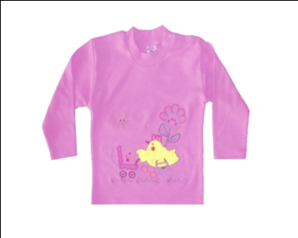 | 96,000 | $1.40 | $134,400.00
2 | KR-14 | Джемпер для мальчиков | 100% хлопок интерлок | С вышивкой 10 Цвет | 1-4 лет | 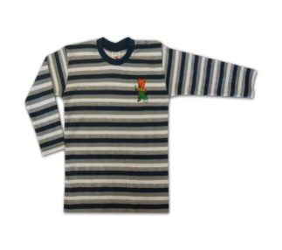 | 5,840 | $1.40 | $8,176.00
3 | KR-02 | Детская водолазка | 100% хлопок Кулирная гладь |  | 5-8 лет | 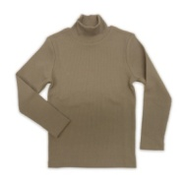 | 5,900 | $2.00 | $11,800.00
4 | KR-61 | Джемпер для мальчиков | 100% хлопок интерлок | С печатью 12 Цвет | 5-8 лет | 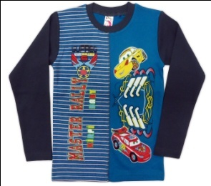 | 5,084 | $2.00 | $10,168.00
5 | KR-83 | Комплект для мальчиков | 100% хлопок Кулирная гладь | С печатью 10 Цвет | 5-8 лет |  | 20,685 | $2.20 | $45,507.00
6 | KR-86 | Комплект для мальчиков | 100% хлопок Кулирная гладь | С печатью 7 Цвет | 5-8 лет |  | 33,568 | $2.40 | $80,563.20
7 | KR-21 | Футболка для мальчиков | 100% хлопок Кулирная гладь | С печатью 12 Цвет | 1-4 лет | 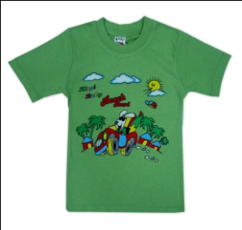 | 151,800 | $0.85 | $129,030.00
8 | KR-22 | Футболка для девочек | 100% хлопок Кулирная гладь | С печатью 12 Цвет | 1-4 лет | 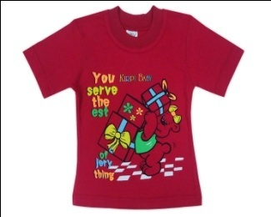 | 282,600 | $0.85 | $240,210.00
9 | KR-23 | Футболка для девочек | 100% хлопок Кулирная гладь | С печатью 12 Цвет | 3-7 лет | 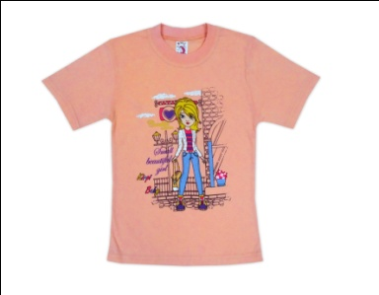 | 111,600 | $0.95 | $106,020.00
10 | KR-24 | Футболка для мальчиков | 100% хлопок Кулирная гладь | С печатью 12 Цвет | 3-7 лет | 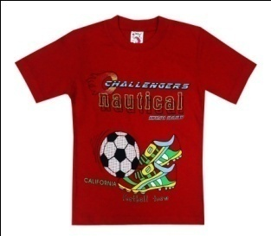 | 37,618 | $0.95 | $35,737.10
11 | KR-27 | Футболка для мальчиков | 100% хлопок Кулирная гладь | С печатью 7 Цвет | 3-7 лет | 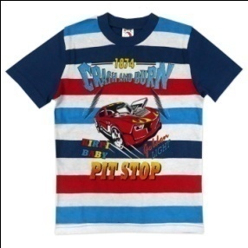 | 24,450 | $0.95 | $23,227.50
12 | KR-28 | Футболка для мальчиков | 100% хлопок Кулирная гладь | С печатью 10 Цвет | 3-7 лет | 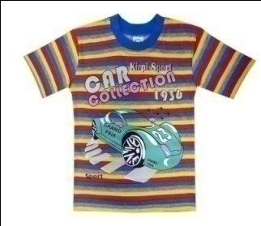 | 99,704 | $0.95 | $94,718.80
13 | KR-38 | Шорты для мальчиков | 95% хлопок 5% эластан Двухнитка | С вышивкой 12 Цвет | 5-8 лет | 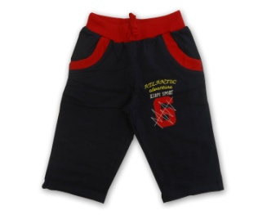 | 10,480 | $2.10 | $22,008.00
14 | KR-30 | Шорты для мальчиков | 100% хлопок Кулирная гладь | С печатью 7 Цвет | 1-5 лет | 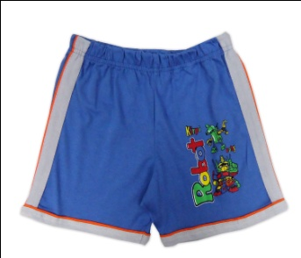 | 77,470 | $1.15 | $89,090.50
15 | KR-47 | Шорты для девочек | 100% хлопок Кулирная гладь | С печатью 12 Цвет | 1-5 лет | 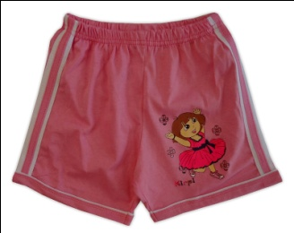 | 40,500 | $1.15 | $46,575.00

 |  |  |  |  |  |  | 1,003,299 |  | $1,077,231.10

